상품제안서
파우치데이 - 레인보우 (대사이즈) [PH027] | 상품코드: F29834

 |  |  |  |  |  |  | 02-412-0044 | www.easy1.co.kr
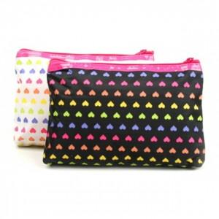

【상세/제작정보】

【인쇄/포장옵션】 | 풀칼라 / OPP(비닐)

【공급단가】 | 수량 | 500~ | 1,000~ | 3,000~ | 5,000~ | 10,000~
*VAT별도 | 단가 | 910원 | 890원 | 870원 | 840원 | 800원

【상품 URL】 | http://www.easy1.co.kr/src/goods_detail.php?gdno=29834

